Sheet1
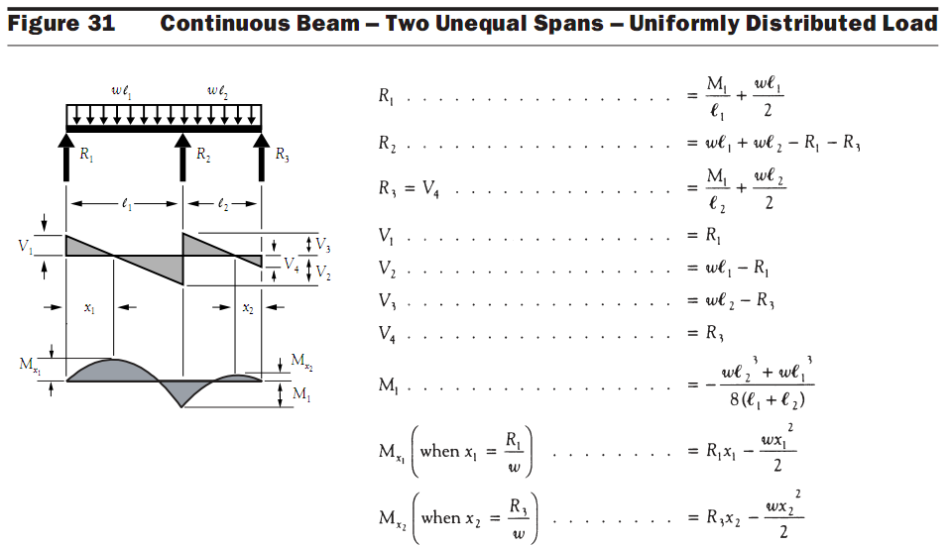
 | sadeghalavi@yahoo.com

 |  |  |  |  |  |  |  |  |  |  |  |  |  |  |  | 15 | 300 | 0.70 F'c | 0.7
 | ضخامت دال | 20 | cm | مناسب | 8 |  |  |  |  |  |  |  |  |  |  | 20 | 350 | 0.75 F'c | 0.75
f'c | مقاومت فشاری بتن | 300 | Kg/cm^2 |  |  |  |  |  |  |  |  |  |  |  |  | 25 | 400 | 0.80 F'c | 0.8
f'ci | مقاومت فشاری بتن در زمان جک زدن | 0.70 F'c | Kg/cm^2 | 0.7 | 210 |  |  |  |  |  |  |  |  |  |  | 30
 | تنش تسلیم فولاد(معمولی) | 2400 | Kg/cm^2
 | مقاومت نهایی فولاد پیش تنیدگی | 18600 | Kg/cm^2 |  |  |  |  |  |  |  |  |  |  |  | W
 | بار زنده | 350 | Kg/m^2 |  | Kg.m/m | لنگر |  | 6 | m |  |  | 8 | m |  | 480 | بالانس | 0.50526315789 | نسب بار مرده به کل
 | بار مرده اضافی(کف سازی+پارتیشن) | 120 | Kg/m^2 |  |  | سرویس |  | 1560.055175 |  | -6175 |  | 4777.1329575 |  |  | 950 |  |  | نسبت بار زنده به کل بار مرده | 0.58333333333
 | فاصله ستونها در امتداد عمود بر صفحه | 7 | m |  |  | دراز مدت |  |  |  |  |  |  |  |  | 775
 | اساس مقطع نوار طراحی | 46666.666667 | cm^3 |  |  | ضریبدار |  |  |  |  |  |  |  |  | 1280
 | Tendon effective force | 11160 |  |  | cm | a |  | 11.25
 | تعداد تندانها در عرض نوار طراحی | 22 | 341.33333333 |  | Kg | R | 1820.8333333 |  |  | 8451.0416667 |  |  |  | 3028.125
 | P/A | 17.86 | Kg/m^2 | OK | m | X | 1.2927400468 |  |  |  |  |  |  | 2.8665105386
 |  |  |  |  |  | Fe |  | 192 |  |  |  | 341.33333333
 |  |  |  |  | زنده |  |  | 575 |  | -2275 |  | 1760
 |  |  |  |  | لنگر بالانس |  |  | -788 |  | 3120 |  | -2414
 |  |  |  |  | لنگر بار مرده(کل) |  |  | 985 |  | -3900 |  | 3017 |  | تنش مجاز
 | ویرایش دوم |  |  | تنش ها در زمان جک زدن | f1 | Kg/m^2 |  | -14.91 | OK | -29.56 | OK | -8.81 | OK | کششی | 0.8F'ci^0.5 | 11.593101397 | Kg/m^2
 |  |  |  |  | f2 | Kg/m^2 |  | -20.82 | OK | -6.16 | OK | -26.92 | OK | فشاری | 0.6F'ci | -126 | Kg/m^2

 |  |  |  | تنش ها در زمان بهره برداری | f1 | Kg/m^2 |  | -6.29 | OK | -63.69 | OK | 17.59 | OK | کششی | 1.6F'c^0.5 | 27.712812921 | Kg/m^2
 |  |  |  |  | f2 | Kg/m^2 |  | -29.44 | OK | 27.96 | BAD | -53.32 | OK | فشاری | 0.6F'ci | -135 | Kg/m^2

 |  |  |  | e |  |  |  |  |  | 8
 |  |  |  | M1=P*e |  |  |  |  |  | 323
 |  |  |  | Msec=Mbal-M1 |  |  |  | 1399 |  | 2797 |  | 1399 |  |  |  |  |  | 14000
 |  |  |  | Mu=1.2Md+1.6ML+Msec |  |  |  | 3501 |  | -5523 |  | 7835 |  |  |  |  |  | 14000
 |  |  |  | دال نیاز به فولاد گذاری معمولی دارد؟ |  |  |  | نیاز ندارد |  | دارد |  | نیاز دارد |  |  | 0.67F'c^0.5 | 11.604740411 | Kg/m^2 | Acf | 14000
 |  |  |  | Asmin |  |  |  |  |  | 10.50 |  |  |  |  | cm^2
 |  |  |  |  |  |  | تعداد آرماتور |  | 10 | TOP
 |  |  |  |  | متر | 2.9 | طول آرماتورها |  | 1 | 0.5 | 1.4
 |  |  |  |  |  |  | حداکثر فاصله آزاد آرماتورها |  |  | 30 | cm

